Figure D4-1
Figure D4-1 : Part (en %) des actifs en emploi travaillant dans la fonction de publique selon le département de naissance

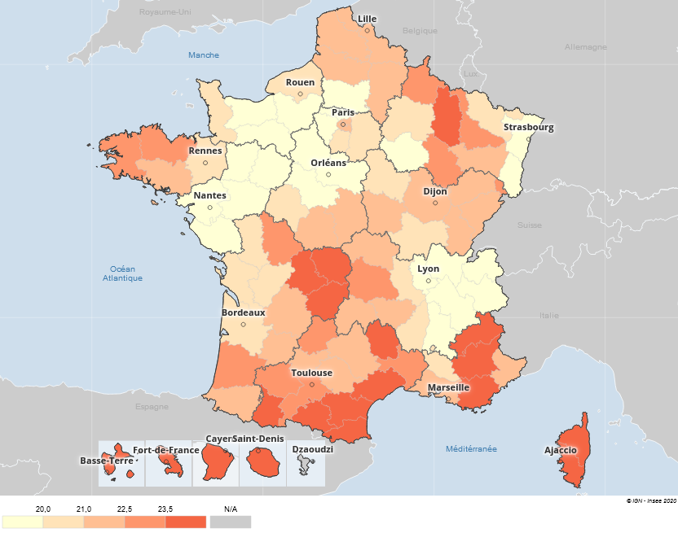
Département de naissance | Part de la fonction publique
01 | 17.8
02 | 22.3
03 | 21.7
04 | 24.4
05 | 23.7
06 | 21.8
07 | 20.6
08 | 23.3
09 | 25.1
10 | 19.9
11 | 25.3
12 | 21.4
13 | 22.4
14 | 19.9
15 | 22.0
16 | 20.2
17 | 20.4
18 | 22.0
19 | 23.7
21 | 21.8
22 | 22.7
23 | 26.0
24 | 22.3
25 | 21.4
26 | 19.2
27 | 18.3
28 | 19.3
29 | 23.3
2A | 26.4
2B | 24.6
30 | 23.1
31 | 22.6
32 | 23.1
33 | 20.5
34 | 23.9
35 | 20.4
36 | 21.7
37 | 20.1
38 | 19.8
39 | 21.1
40 | 23.0
41 | 19.3
42 | 20.7
43 | 22.4
44 | 18.7
45 | 19.8
46 | 22.7
47 | 21.9
48 | 25.6
49 | 18.2
50 | 20.1
51 | 20.2
52 | 22.6
53 | 19.0
54 | 23.1
55 | 24.1
56 | 22.1
57 | 20.6
58 | 22.1
59 | 21.7
60 | 19.1
61 | 19.7
62 | 22.3
63 | 22.9
64 | 21.4
65 | 24.7
66 | 25.8
67 | 18.7
68 | 17.9
69 | 17.9
70 | 21.0
71 | 20.4
72 | 19.2
73 | 19.8
74 | 16.3
75 | 22.1
76 | 20.0
77 | 20.4
78 | 19.4
79 | 20.5
80 | 21.8
81 | 22.3
82 | 22.1
83 | 25.2
84 | 20.4
85 | 18.0
86 | 22.6
87 | 25.1
88 | 22.0
89 | 20.3
90 | 22.5
91 | 20.4
92 | 21.0
93 | 21.6
94 | 22.3
95 | 19.5
971 | 30.3
972 | 29.4
973 | 37.0
974 | 25.8
Source : Insee, Recensement de la population 2016

Figure D4-2
Figure D4-2 : Part des actifs travaillant dans leur département de naissance dans le privé et le public

0.45374 | 0.52808 | 0.52808 | 0.52808 | 0.52808
0.4155 | 0.44882 | 0.44882 | 0.44882 | 0.44882
0.41394 | 0.45911 | 0.45911 | 0.45911 | 0.45911
0.43401 | 0.46728 | 0.46728 | 0.46728 | 0.46728
0.45595 | 0.52398 | 0.52398 | 0.52398 | 0.52398
0.63848 | 0.63077 | 0.63077 | 0.63077 | 0.63077
0.42778 | 0.45399 | 0.45399 | 0.45399 | 0.45399
0.43225 | 0.48514 | 0.48514 | 0.48514 | 0.48514
0.43072 | 0.48509 | 0.48509 | 0.48509 | 0.48509
0.43095 | 0.5307 | 0.5307 | 0.5307 | 0.5307
0.46262 | 0.52815 | 0.52815 | 0.52815 | 0.52815
0.44895 | 0.59193 | 0.59193 | 0.59193 | 0.59193
0.60425 | 0.64153 | 0.64153 | 0.64153 | 0.64153
0.49009 | 0.55085 | 0.55085 | 0.55085 | 0.55085
0.44191 | 0.52687 | 0.52687 | 0.52687 | 0.52687
0.41863 | 0.53343 | 0.53343 | 0.53343 | 0.53343
0.43815 | 0.53937 | 0.53937 | 0.53937 | 0.53937
0.42122 | 0.46996 | 0.46996 | 0.46996 | 0.46996
0.42904 | 0.50779 | 0.50779 | 0.50779 | 0.50779
0.46419 | 0.55041 | 0.55041 | 0.55041 | 0.55041
0.43698 | 0.54903 | 0.54903 | 0.54903 | 0.54903
0.4547 | 0.48875 | 0.48875 | 0.48875 | 0.48875
0.46499 | 0.54591 | 0.54591 | 0.54591 | 0.54591
0.4517 | 0.49152 | 0.49152 | 0.49152 | 0.49152
0.39962 | 0.50899 | 0.50899 | 0.50899 | 0.50899
0.40624 | 0.45544 | 0.45544 | 0.45544 | 0.45544
0.38956 | 0.42308 | 0.42308 | 0.42308 | 0.42308
0.51874 | 0.62152 | 0.62152 | 0.62152 | 0.62152
0.6936 | 0.70545 | 0.70545 | 0.70545 | 0.70545
0.66561 | 0.72093 | 0.72093 | 0.72093 | 0.72093
0.47781 | 0.5319 | 0.5319 | 0.5319 | 0.5319
0.55574 | 0.63287 | 0.63287 | 0.63287 | 0.63287
0.43214 | 0.51189 | 0.51189 | 0.51189 | 0.51189
0.58111 | 0.66735 | 0.66735 | 0.66735 | 0.66735
0.54154 | 0.5985 | 0.5985 | 0.5985 | 0.5985
0.50997 | 0.60123 | 0.60123 | 0.60123 | 0.60123
0.38854 | 0.47329 | 0.47329 | 0.47329 | 0.47329
0.44274 | 0.52062 | 0.52062 | 0.52062 | 0.52062
0.5538 | 0.58794 | 0.58794 | 0.58794 | 0.58794
0.40007 | 0.48712 | 0.48712 | 0.48712 | 0.48712
0.48773 | 0.53877 | 0.53877 | 0.53877 | 0.53877
0.39614 | 0.47293 | 0.47293 | 0.47293 | 0.47293
0.5044 | 0.54636 | 0.54636 | 0.54636 | 0.54636
0.45888 | 0.57373 | 0.57373 | 0.57373 | 0.57373
0.53144 | 0.62554 | 0.62554 | 0.62554 | 0.62554
0.45824 | 0.51247 | 0.51247 | 0.51247 | 0.51247
0.37881 | 0.47129 | 0.47129 | 0.47129 | 0.47129
0.38389 | 0.50087 | 0.50087 | 0.50087 | 0.50087
0.45273 | 0.52917 | 0.52917 | 0.52917 | 0.52917
0.45382 | 0.52201 | 0.52201 | 0.52201 | 0.52201
...
Département de naissance |  | Fonction publique | Privé
Ain | 01 | 45% | 53%
Aisne | 02 | 42% | 45%
Allier | 03 | 41% | 46%
Alpes-de-Haute-Provence | 04 | 43% | 47%
Hautes-Alpes | 05 | 46% | 52%
Alpes-Maritimes | 06 | 64% | 63%
Ardèche | 07 | 43% | 45%
Ardennes | 08 | 43% | 49%
Ariège | 09 | 43% | 49%
Aube | 10 | 43% | 53%
Aude | 11 | 46% | 53%
Aveyron | 12 | 45% | 59%
Bouches-du-Rhône | 13 | 60% | 64%
Calvados | 14 | 49% | 55%
Cantal | 15 | 44% | 53%
Charente | 16 | 42% | 53%
Charente-Maritime | 17 | 44% | 54%
Cher | 18 | 42% | 47%
Corrèze | 19 | 43% | 51%
Côte-d'Or | 21 | 46% | 55%
Côtes-d'Armor | 22 | 44% | 55%
Creuse | 23 | 45% | 49%
Dordogne | 24 | 46% | 55%
Doubs | 25 | 45% | 49%
Drôme | 26 | 40% | 51%
Eure | 27 | 41% | 46%
Eure-et-Loir | 28 | 39% | 42%
Finistère | 29 | 52% | 62%
Corse-du-Sud | 2A | 69% | 71%
Haute-Corse | 2B | 67% | 72%
Gard | 30 | 48% | 53%
Haute-Garonne | 31 | 56% | 63%
Gers | 32 | 43% | 51%
Gironde | 33 | 58% | 67%
Hérault | 34 | 54% | 60%
Ille-et-Vilaine | 35 | 51% | 60%
Indre | 36 | 39% | 47%
Indre-et-Loire | 37 | 44% | 52%
Isère | 38 | 55% | 59%
Jura | 39 | 40% | 49%
Landes | 40 | 49% | 54%
Loir-et-Cher | 41 | 40% | 47%
Loire | 42 | 50% | 55%
Haute-Loire | 43 | 46% | 57%
Loire-Atlantique | 44 | 53% | 63%
Loiret | 45 | 46% | 51%
Lot | 46 | 38% | 47%
Lot-et-Garonne | 47 | 38% | 50%
Lozère | 48 | 45% | 53%
Maine-et-Loire | 49 | 45% | 52%
Manche | 50 | 44% | 56%
Marne | 51 | 44% | 52%
Haute-Marne | 52 | 36% | 43%
Mayenne | 53 | 44% | 52%
Meurthe-et-Moselle | 54 | 43% | 43%
Meuse | 55 | 37% | 40%
Morbihan | 56 | 45% | 56%
Moselle | 57 | 49% | 51%
Nièvre | 58 | 37% | 42%
Nord | 59 | 57% | 59%
Oise | 60 | 46% | 48%
Orne | 61 | 32% | 39%
Pas-de-Calais | 62 | 50% | 55%
Puy-de-Dôme | 63 | 56% | 63%
Pyrénées-Atlantiques | 64 | 48% | 62%
Hautes-Pyrénées | 65 | 43% | 50%
Pyrénées-Orientales | 66 | 56% | 63%
Bas-Rhin | 67 | 63% | 70%
Haut-Rhin | 68 | 59% | 61%
Rhône | 69 | 51% | 56%
Haute-Saône | 70 | 34% | 47%
Saône-et-Loire | 71 | 45% | 51%
Sarthe | 72 | 46% | 53%
Savoie | 73 | 49% | 56%
Haute-Savoie | 74 | 51% | 56%
Paris | 75 | 61% | 66%
Seine-Maritime | 76 | 58% | 60%
Seine-et-Marne | 77 | 64% | 65%
Yvelines | 78 | 58% | 63%
Deux-Sèvres | 79 | 42% | 52%
Somme | 80 | 52% | 54%
Tarn | 81 | 44% | 55%
Tarn-et-Garonne | 82 | 42% | 50%
Var | 83 | 53% | 56%
Vaucluse | 84 | 44% | 47%
Vendée | 85 | 51% | 65%
Vienne | 86 | 48% | 52%
Haute-Vienne | 87 | 55% | 56%
Vosges | 88 | 42% | 50%
Yonne | 89 | 43% | 51%
Territoire de Belfort | 90 | 32% | 31%
Essonne | 91 | 63% | 65%
Hauts-de-Seine | 92 | 60% | 65%
Seine-Saint-Denis | 93 | 66% | 65%
Val-de-Marne | 94 | 64% | 66%
Val-d'Oise | 95 | 61% | 63%
Guadeloupe | 971 | 49% | 57%
Martinique | 972 | 50% | 60%
Guyane | 973 | 73% | 60%
La Réunion | 974 | 73% | 76%

Source : Insee, Recensement de la population
Note : Plus la part des natifs travaillant dans un département est forte dans le privé, plus elle l’est également dans le public (pointillés bleus). Près des trois quarts des actifs nés à la Réunion travaillent dans leur département de naissance en 2016, que ce soit dans le privé ou dans le public. Cette part est en revanche très faible dans le Territoire de Belfort. Pour presque tous les départements, la part des natifs y travaillant est plus grande dans le privé que dans le public (au-dessus de la diagonale en rouge).

Figure D4-3
Figure D4-3 : Part (en %) de l’emploi public par sexe et département de naissance

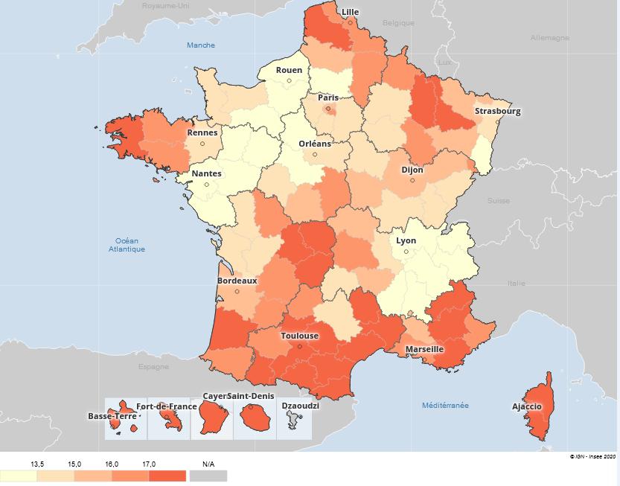
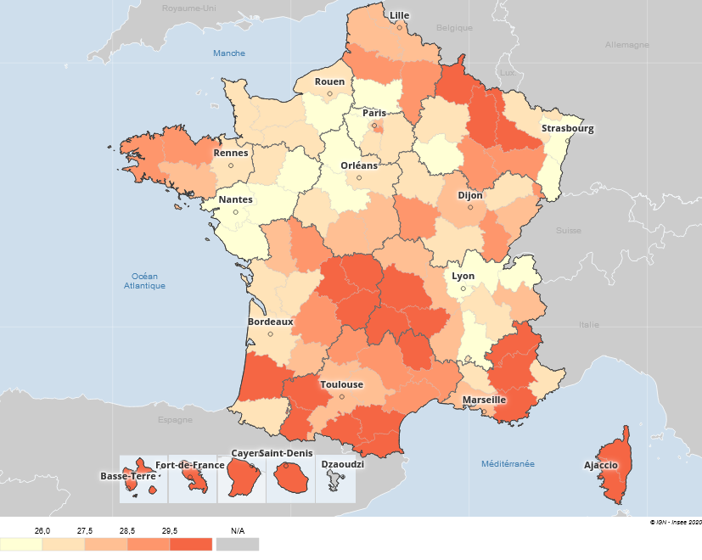
Département de naissance |  | Hommes | Femmes | Hommes | Femmes
Ain | 01 | 11.7 | 24.3
Aisne | 02 | 16.1 | 29.0
Allier | 03 | 15.3 | 28.4
Alpes-de-Haute-Provence | 04 | 18.1 | 31.1
Hautes-Alpes | 05 | 17.4 | 30.5
Alpes-Maritimes | 06 | 16.8 | 27.0
Ardèche | 07 | 13.4 | 28.2
Ardennes | 08 | 16.8 | 30.4
Ariège | 09 | 19.9 | 30.7
Aube | 10 | 14.8 | 25.2
Aude | 11 | 20.7 | 30.4
Aveyron | 12 | 14.3 | 29.0
Bouches-du-Rhône | 13 | 16.8 | 28.3
Calvados | 14 | 13.9 | 26.0
Cantal | 15 | 14.9 | 29.5
Charente | 16 | 14.0 | 26.8
Charente-Maritime | 17 | 14.9 | 26.1
Cher | 18 | 16.0 | 28.2
Corrèze | 19 | 17.0 | 30.8
Côte-d'Or | 21 | 15.6 | 28.4
Côtes-d'Armor | 22 | 16.4 | 29.3
Creuse | 23 | 18.2 | 33.9
Dordogne | 24 | 16.3 | 28.6
Doubs | 25 | 14.8 | 28.4
Drôme | 26 | 13.4 | 25.4
Eure | 27 | 12.4 | 24.4
Eure-et-Loir | 28 | 13.3 | 25.6
Finistère | 29 | 17.5 | 29.2
Corse-du-Sud | 2A | 22.2 | 31.2
Haute-Corse | 2B | 20.1 | 29.9
Gard | 30 | 17.5 | 29.0
Haute-Garonne | 31 | 17.1 | 28.4
Gers | 32 | 16.0 | 30.6
Gironde | 33 | 15.2 | 26.0
Hérault | 34 | 18.7 | 29.4
Ille-et-Vilaine | 35 | 14.1 | 26.9
Indre | 36 | 15.6 | 28.0
Indre-et-Loire | 37 | 14.3 | 26.1
Isère | 38 | 13.4 | 26.5
Jura | 39 | 13.9 | 28.7
Landes | 40 | 17.0 | 29.5
Loir-et-Cher | 41 | 12.8 | 25.9
Loire | 42 | 14.2 | 27.7
Haute-Loire | 43 | 15.2 | 30.0
Loire-Atlantique | 44 | 12.9 | 24.7
Loiret | 45 | 13.7 | 26.1
Lot | 46 | 16.4 | 29.1
Lot-et-Garonne | 47 | 16.0 | 28.1
Lozère | 48 | 18.7 | 32.9
Maine-et-Loire | 49 | 12.0 | 24.8
Manche | 50 | 13.7 | 26.7
Marne | 51 | 14.3 | 26.6
Haute-Marne | 52 | 16.4 | 29.4
Mayenne | 53 | 12.4 | 26.1
Meurthe-et-Moselle | 54 | 17.0 | 29.6
Meuse | 55 | 17.0 | 31.8
Morbihan | 56 | 16.2 | 28.2
Moselle | 57 | 15.4 | 26.3
Nièvre | 58 | 15.5 | 28.8
Nord | 59 | 16.1 | 27.9
Oise | 60 | 13.4 | 25.4
Orne | 61 | 12.9 | 26.8
Pas-de-Calais | 62 | 17.1 | 28.2
Puy-de-Dôme | 63 | 16.3 | 29.7
Pyrénées-Atlantiques | 64 | 16.3 | 26.8
Hautes-Pyrénées | 65 | 19.5 | 30.1
Pyrénées-Orientales | 66 | 22.1 | 29.7
Bas-Rhin | 67 | 13.6 | 24.1
Haut-Rhin | 68 | 12.5 | 23.8
Rhône | 69 | 12.4 | 23.6
Haute-Saône | 70 | 15.3 | 26.9
Saône-et-Loire | 71 | 13.6 | 27.4
Sarthe | 72 | 13.2 | 25.4
Savoie | 73 | 12.7 | 27.5
Haute-Savoie | 74 | 10.7 | 22.4
Paris | 75 | 16.5 | 27.8
Seine-Maritime | 76 | 13.2 | 27.1
Seine-et-Marne | 77 | 14.7 | 26.5
Yvelines | 78 | 13.7 | 25.3
Deux-Sèvres | 79 | 13.8 | 27.6
Somme | 80 | 15.6 | 28.5
Tarn | 81 | 17.1 | 27.8
Tarn-et-Garonne | 82 | 17.0 | 27.6
Var | 83 | 21.0 | 29.6
Vaucluse | 84 | 15.0 | 26.1
Vendée | 85 | 11.5 | 24.9
Vienne | 86 | 16.5 | 28.9
Haute-Vienne | 87 | 18.2 | 32.3
Vosges | 88 | 15.8 | 28.5
Yonne | 89 | 14.4 | 26.5
Territoire de Belfort | 90 | 16.8 | 28.7
Essonne | 91 | 14.6 | 26.3
Hauts-de-Seine | 92 | 15.4 | 26.7
Seine-Saint-Denis | 93 | 15.4 | 27.9
Val-de-Marne | 94 | 16.2 | 28.6
Val-d'Oise | 95 | 13.8 | 25.3
Guadeloupe | 971 | 22.5 | 37.9
Martinique | 972 | 21.9 | 36.5
Guyane | 973 | 30.5 | 43.8
La Réunion | 974 | 20.7 | 31.4

Source : Insee, Recensement de la population 2016

Figue D4.E3-1
Figure D4.E3-1 : Classification des départements de province

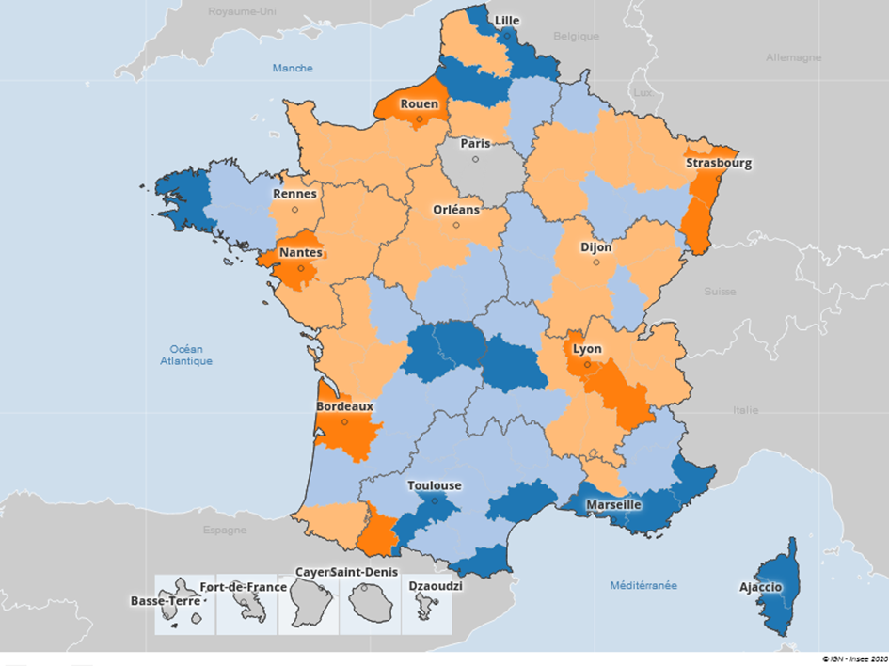
Département | Code | Classe
Ain | 01 | 4
Aisne | 02 | 2
Allier | 03 | 2
Alpes-de-Haute-Provence | 04 | 2
Hautes-Alpes | 05 | 2
Alpes-Maritimes | 06 | 1
Ardèche | 07 | 4
Ardennes | 08 | 2
Ariège | 09 | 2
Aube | 10 | 4
Aude | 11 | 2
Aveyron | 12 | 2
Bouches-du-Rhône | 13 | 1
Calvados | 14 | 4
Cantal | 15 | 2
Charente | 16 | 4
Charente-Maritime | 17 | 4
Cher | 18 | 2
Corrèze | 19 | 2
Côte-d'Or | 21 | 4
Côtes-d'Armor | 22 | 2
Creuse | 23 | 1
Dordogne | 24 | 2
Doubs | 25 | 4
Drôme | 26 | 4
Eure | 27 | 4
Eure-et-Loir | 28 | 4
Finistère | 29 | 1
Corse-du-Sud | 2A | 1
Haute-Corse | 2B | 1
Gard | 30 | 2
Haute-Garonne | 31 | 1
Gers | 32 | 2
Gironde | 33 | 3
Hérault | 34 | 1
Ille-et-Vilaine | 35 | 4
Indre | 36 | 2
Indre-et-Loire | 37 | 4
Isère | 38 | 3
Jura | 39 | 2
Landes | 40 | 2
Loir-et-Cher | 41 | 4
Loire | 42 | 4
Haute-Loire | 43 | 2
Loire-Atlantique | 44 | 3
Loiret | 45 | 4
Lot | 46 | 2
Lot-et-Garonne | 47 | 2
Lozère | 48 | 2
Maine-et-Loire | 49 | 4
Manche | 50 | 4
Marne | 51 | 4
Haute-Marne | 52 | 2
Mayenne | 53 | 4
Meurthe-et-Moselle | 54 | 4
Meuse | 55 | 4
Morbihan | 56 | 2
Moselle | 57 | 4
Nièvre | 58 | 2
Nord | 59 | 1
Oise | 60 | 4
Orne | 61 | 4
Pas-de-Calais | 62 | 4
Puy-de-Dôme | 63 | 1
Pyrénées-Atlantiques | 64 | 4
Hautes-Pyrénées | 65 | 3
Pyrénées-Orientales | 66 | 1
Bas-Rhin | 67 | 3
Haut-Rhin | 68 | 3
Rhône | 69 | 3
Haute-Saône | 70 | 4
Saône-et-Loire | 71 | 4
Sarthe | 72 | 4
Savoie | 73 | 4
Haute-Savoie | 74 | 4
Seine-Maritime | 76 | 3
Deux-Sèvres | 79 | 4
Somme | 80 | 1
Tarn | 81 | 2
Tarn-et-Garonne | 82 | 2
Var | 83 | 1
Vaucluse | 84 | 4
Vendée | 85 | 4
Vienne | 86 | 2
Haute-Vienne | 87 | 1
Vosges | 88 | 2
Yonne | 89 | 2
Territoire de Belfort | 90 | 2

Source : Insee, Recensement de la population

